Mnto Aries
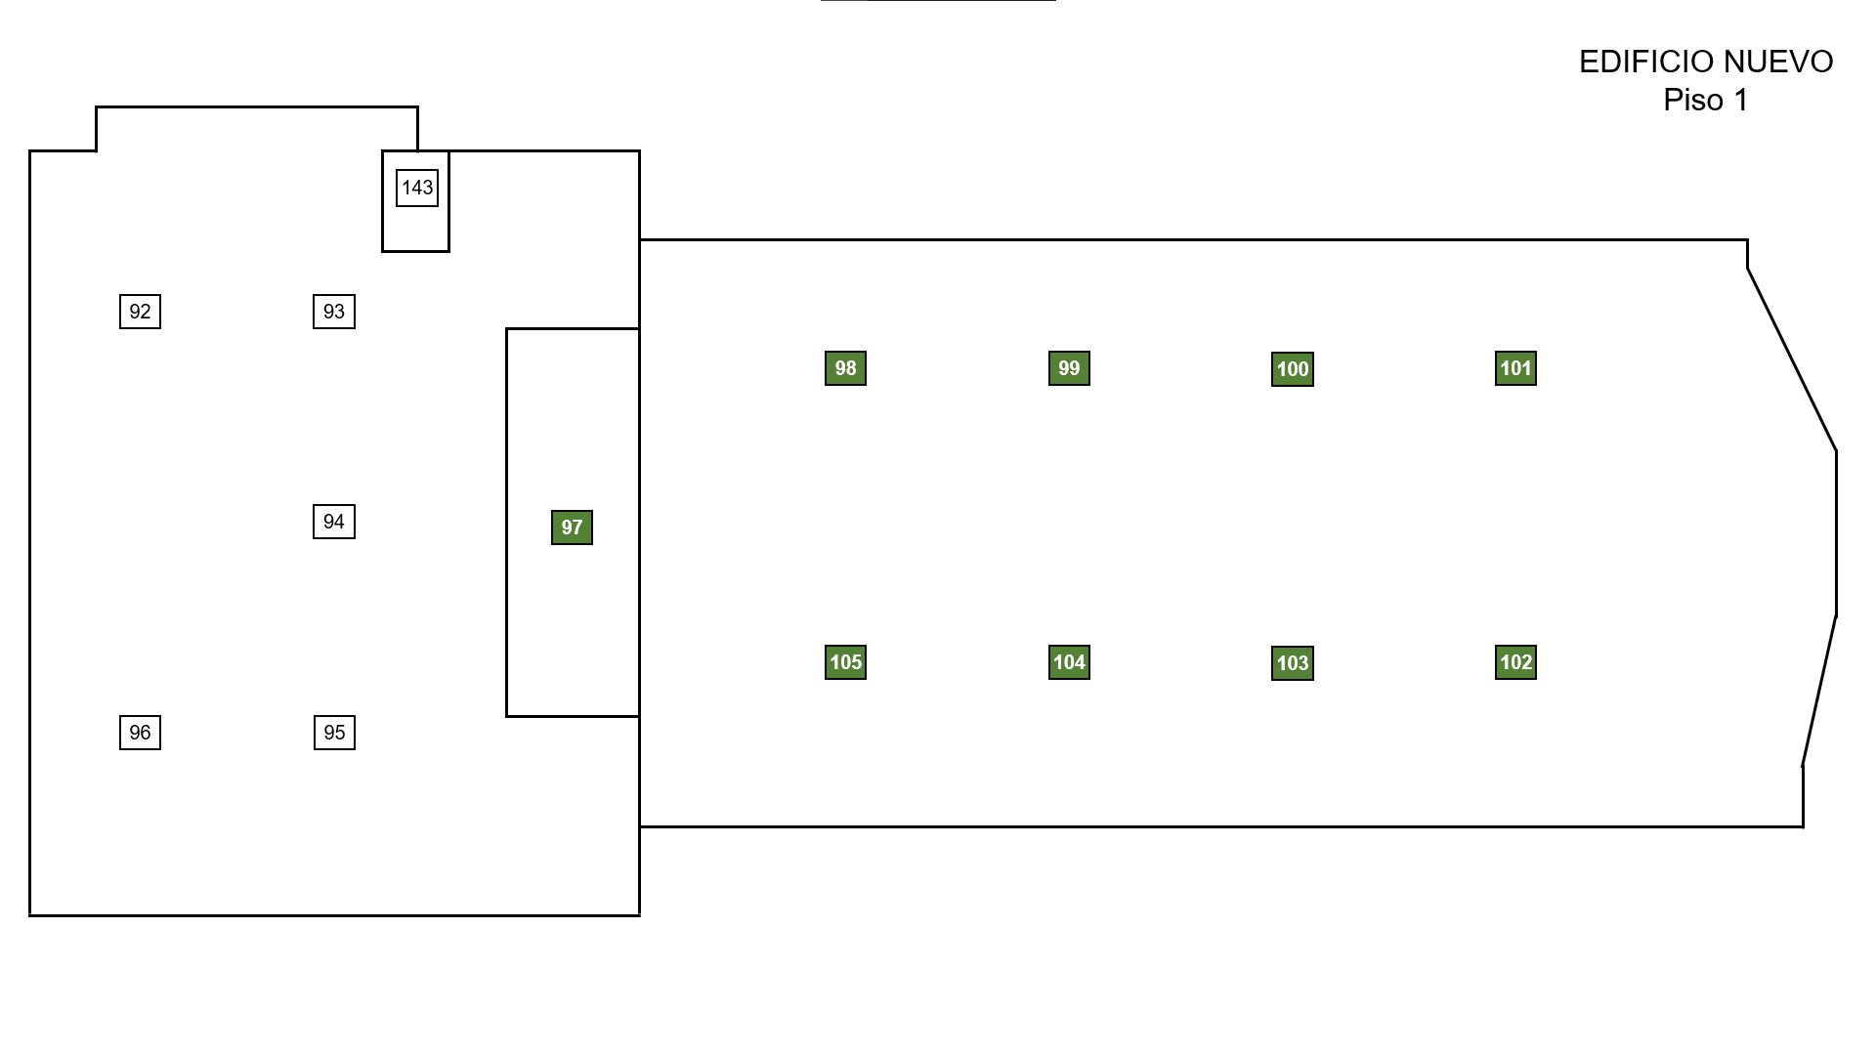
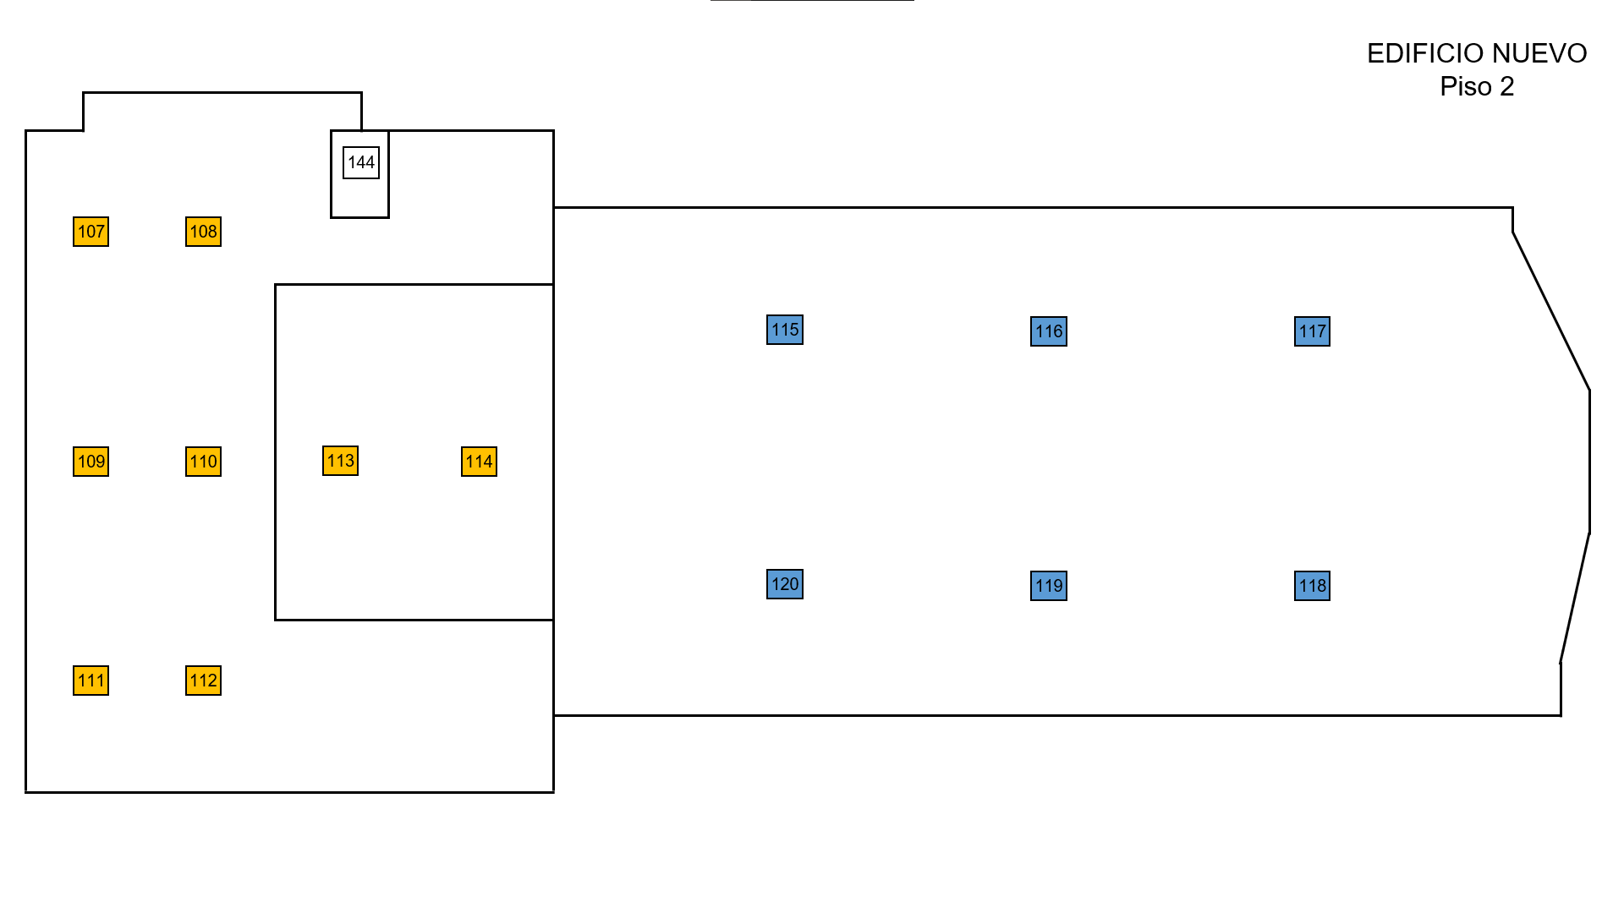
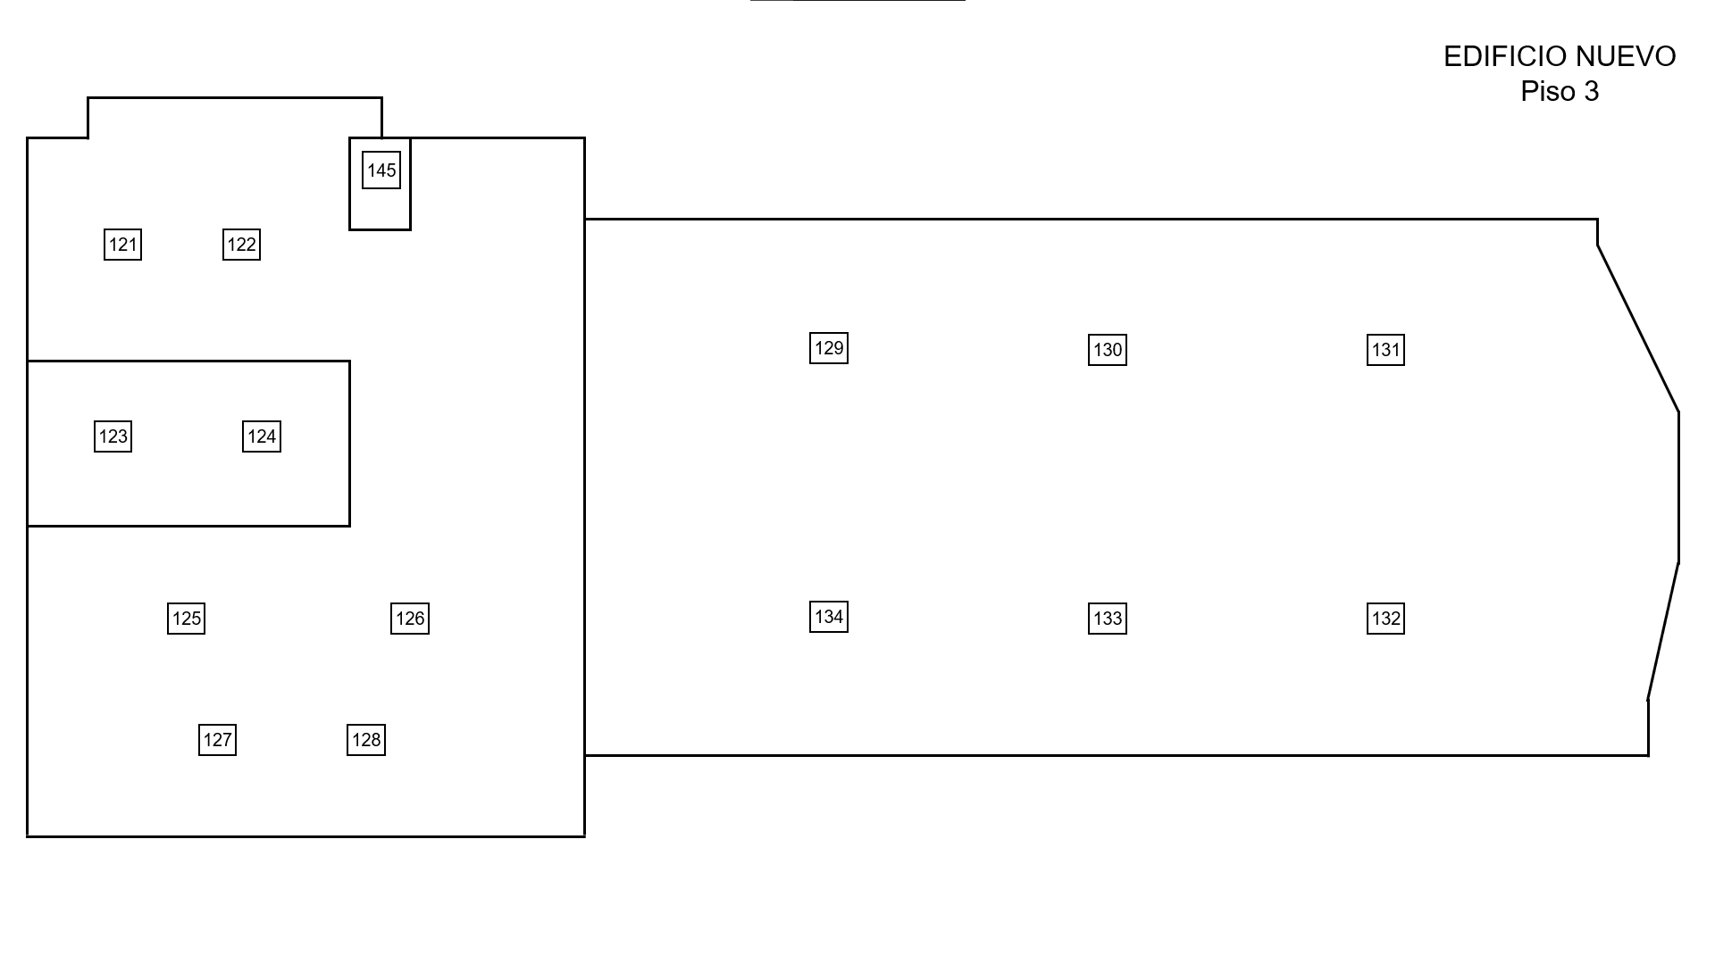
 |  |  | INSTITUTO TOLIMENSE DE FORMACIÓN TÉCNICA PROFESIONAL "ITFIP"
 |  |  | Programa de Mantenimiento y limpieza periodica de los Aries Acondicionados según Contrato
Contratista: Fecha de inicio del Contrato: Fecha de finalización del contrato:
Supervisor del contrato:
No. | Ubicación | Marca | Tipo | Kbtu | Febrero |  |  |  | Marzo |  |  |  | Abril |  |  |  | Mayo |  |  |  | Junio |  |  |  | Julio |  |  |  | Agosto |  |  |  | Septiembre |  |  |  | Octubre |  |  |  | Noviembre |  |  |  | Dic
 |  |  |  |  | 1 | 2 | 3 | 4 | 1 | 2 | 3 | 4 | 1 | 2 | 3 | 4 | 1 | 2 | 3 | 4 | 1 | 2 | 3 | 4 | 1 | 2 | 3 | 4 | 1 | 2 | 3 | 4 | 1 | 2 | 3 | 4 | 1 | 2 | 3 | 4 | 1 | 2 | 3 | 4 | 1 | 2
EDIFICIO VIEJO - Piso 1
1 | PVD - Centro de Comunic. | WIND | MS | 12 |  | Pro |  |  | LFP |  |  | LFP |  |  | LFP |  |  |  | Pro |  |  | LFP |  |  |  | LFP |  |  | LFP |  |  | Pro |  |  |  | LFP |  |  | LFP |  |  | LFP |  |  | Pro
2 | PVD - Entrenamiento | MIDEA | MS | 24 |  | Pro |  |  | LFP |  |  | LFP |  |  | LFP |  |  |  | Pro |  |  | LFP |  |  |  | LFP |  |  | LFP |  |  | Pro |  |  |  | LFP |  |  | LFP |  |  | LFP |  |  | Pro
3 | PVD - Innovación | WIND | MS | 24 |  | Pro |  |  | LFP |  |  | LFP |  |  | LFP |  |  |  | Pro |  |  | LFP |  |  |  | LFP |  |  | LFP |  |  | Pro |  |  |  | LFP |  |  | LFP |  |  | LFP |  |  | Pro
4 | PVD - Edic. Audio Video | WIND | MS | 12 |  | Pro |  |  | LFP |  |  | LFP |  |  | LFP |  |  |  | Pro |  |  | LFP |  |  |  | LFP |  |  | LFP |  |  | Pro |  |  |  | LFP |  |  | LFP |  |  | LFP |  |  | Pro
5 | PVD - Grabación TV | WIND | MS | 12 |  | Pro |  |  | LFP |  |  | LFP |  |  | LFP |  |  |  | Pro |  |  | LFP |  |  |  | LFP |  |  | LFP |  |  | Pro |  |  |  | LFP |  |  | LFP |  |  | LFP |  |  | Pro
6 | PVD - Sala de medios | WIND | MS | 12 |  | Pro |  |  | LFP |  |  | LFP |  |  | LFP |  |  |  | Pro |  |  | LFP |  |  |  | LFP |  |  | LFP |  |  | Pro |  |  |  | LFP |  |  | LFP |  |  | LFP |  |  | Pro
7 | Salud ocupacional | SAMSUNG | MS | 18 |  | Pro |  |  | LFP |  |  | LFP |  |  | LFP |  |  |  | Pro |  |  | LFP |  |  |  | LFP |  |  | LFP |  |  | Pro |  |  |  | LFP |  |  | LFP |  |  | LFP |  |  | Pro
8 | Registro y Ctrl Académ. | MIDEA | MS | 36 |  | Pro |  |  | LFP |  |  | LFP |  |  | LFP |  |  |  | Pro |  |  | LFP |  |  |  | LFP |  |  | LFP |  |  | Pro |  |  |  | LFP |  |  | LFP |  |  | LFP |  |  | Pro
9 | Sala Bilingüismo 1 E1 | MIDEA | MS | 24 |  | Pro |  |  | LFP |  |  | LFP |  |  | LFP |  |  |  | Pro |  |  | LFP |  |  |  | LFP |  |  | LFP |  |  | Pro |  |  |  | LFP |  |  | LFP |  |  | LFP |  |  | Pro
10 | Sala Bilingüismo 1 E2 | LG | MS | 24 |  | Pro |  |  | LFP |  |  | LFP |  |  | LFP |  |  |  | Pro |  |  | LFP |  |  |  | LFP |  |  | LFP |  |  | Pro |  |  |  | LFP |  |  | LFP |  |  | LFP |  |  | Pro
11 | Sala Bilingüismo 2 E1 | ELECTROLUX | MS | 24 |  | Pro |  |  | LFP |  |  | LFP |  |  | LFP |  |  |  | Pro |  |  | LFP |  |  |  | LFP |  |  | LFP |  |  | Pro |  |  |  | LFP |  |  | LFP |  |  | LFP |  |  | Pro
12 | Sala Bilingüismo 2 E2 | ELECTROLUX | MS | 24 | Pro |  |  | LFP |  |  | LFP |  |  | LFP |  |  |  |  | Pro |  |  | LFP |  |  |  | LFP |  |  | LFP |  |  | Pro |  |  |  |  | LFP |  |  | LFP |  |  | LFP |  |  | Pro
13 | Egresados | BLUELINE | MS | 12 | Pro |  |  | LFP |  |  | LFP |  |  | LFP |  |  |  |  | Pro |  |  | LFP |  |  |  | LFP |  |  | LFP |  |  | Pro |  |  |  |  | LFP |  |  | LFP |  |  | LFP |  |  | Pro
14 | Coordin. de Programas | ELECTROLIX | MS | 24 | Pro |  |  | LFP |  |  | LFP |  |  | LFP |  |  |  |  | Pro |  |  | LFP |  |  |  | LFP |  |  | LFP |  |  | Pro |  |  |  |  | LFP |  |  | LFP |  |  | LFP |  |  | Pro
15 | Biblioteca E1 | LG | CS | 36 | Pro |  |  | LFP |  |  | LFP |  |  | LFP |  |  |  |  | Pro |  |  | LFP |  |  |  | LFP |  |  | LFP |  |  | Pro |  |  |  |  | LFP |  |  | LFP |  |  | LFP |  |  | Pro
16 | Biblioteca E2 | LG | CS | 36 | Pro |  |  | LFP |  |  | LFP |  |  | LFP |  |  |  |  | Pro |  |  | LFP |  |  |  | LFP |  |  | LFP |  |  | Pro |  |  |  |  | LFP |  |  | LFP |  |  | LFP |  |  | Pro
17 | Biblioteca E3 | LG | CS | 36 | Pro |  |  | LFP |  |  | LFP |  |  | LFP |  |  |  |  | Pro |  |  | LFP |  |  |  | LFP |  |  | LFP |  |  | Pro |  |  |  |  | LFP |  |  | LFP |  |  | LFP |  |  | Pro
18 | Lab. Física E1 | SAMSUNG | MS | 36 | Pro |  |  | LFP |  |  | LFP |  |  | LFP |  |  |  |  | Pro |  |  | LFP |  |  |  | LFP |  |  | LFP |  |  | Pro |  |  |  |  | LFP |  |  | LFP |  |  | LFP |  |  | Pro
19 | Lab. Física E2 | SAMSUNG | MS | 36 | Pro |  |  | LFP |  |  | LFP |  |  | LFP |  |  |  |  | Pro |  |  | LFP |  |  |  | LFP |  |  | LFP |  |  | Pro |  |  |  |  | LFP |  |  | LFP |  |  | LFP |  |  | Pro
20 | Oficina Lab. Suelos | PANASONIC | MS | 9 | Pro |  |  | LFP |  |  | LFP |  |  | LFP |  |  |  |  | Pro |  |  | LFP |  |  |  | LFP |  |  | LFP |  |  | Pro |  |  |  |  | LFP |  |  | LFP |  |  | LFP |  |  | Pro
21 | Lab. Civil E1 | SAMSUNG | MS | 36 | Pro |  |  | LFP |  |  | LFP |  |  | LFP |  |  |  |  | Pro |  |  | LFP |  |  |  | LFP |  |  | LFP |  |  | Pro |  |  |  |  | LFP |  |  | LFP |  |  | LFP |  |  | Pro
22 | Lab. Civil E2 | SAMSUNG | MS | 36 | Pro |  |  | LFP |  |  | LFP |  |  | LFP |  |  |  |  | Pro |  |  | LFP |  |  |  | LFP |  |  | LFP |  |  | Pro |  |  |  |  | LFP |  |  | LFP |  |  | LFP |  |  | Pro
23 | Lab. Suelos E1 | LG | CS | 60 | Pro |  |  | LFP |  |  | LFP |  |  | LFP |  |  |  |  | Pro |  |  | LFP |  |  |  | LFP |  |  | LFP |  |  | Pro |  |  |  |  | LFP |  |  | LFP |  |  | LFP |  |  | Pro
24 | Lab. Suelos E2 | LG | CS | 60 | Pro |  |  | LFP |  |  | LFP |  |  | LFP |  |  |  |  | Pro |  |  | LFP |  |  |  | LFP |  |  | LFP |  |  | Pro |  |  |  |  | LFP |  |  | LFP |  |  | LFP |  |  | Pro
25 | Lab. Suelos E3 | MABE | VE | 12 | Pro |  |  | LFP |  |  | LFP |  |  | LFP |  |  |  |  | Pro |  |  | LFP |  |  |  | LFP |  |  | LFP |  |  | Pro |  |  |  |  | LFP |  |  | LFP |  |  | LFP |  |  | Pro
EDIFICIO VIEJO - Piso 2
26 | Sala 5 | MIDEA | MS | 24 | Pro |  |  | LFP |  |  | LFP |  |  | LFP |  |  |  |  | Pro |  |  | LFP |  |  |  | LFP |  |  | LFP |  |  | Pro |  |  |  |  | LFP |  |  | LFP |  |  | LFP |  |  | Pro
27 | Sala 6 | MIDEA | MS | 24 | Pro |  |  | LFP |  |  | LFP |  |  | LFP |  |  |  |  | Pro |  |  | LFP |  |  |  | LFP |  |  | LFP |  |  | Pro |  |  |  |  | LFP |  |  | LFP |  |  | LFP |  |  | Pro
28 | Sala 7 | MIDEA | MS | 24 | Pro |  |  | LFP |  |  | LFP |  |  | LFP |  |  |  |  | Pro |  |  | LFP |  |  |  | LFP |  |  | LFP |  |  | Pro |  |  |  |  | LFP |  |  | LFP |  |  | LFP |  |  | Pro
29 | Consultorios contable | LG | MS | 18 | Pro |  |  | LFP |  |  | LFP |  |  | LFP |  |  |  |  | Pro |  |  | LFP |  |  |  | LFP |  |  | LFP |  |  | Pro |  |  |  |  | LFP |  |  | LFP |  |  | LFP |  |  | Pro
30 | Sala de profesores 1 | LG | CS | 60 | Pro |  |  | LFP |  |  | LFP |  |  | LFP |  |  |  |  | Pro |  |  | LFP |  |  |  | LFP |  |  | LFP |  |  | Pro |  |  |  |  | LFP |  |  | LFP |  |  | LFP |  |  | Pro
31 | Sala de profesores 2 | LG | CS | 34 | Pro |  |  | LFP |  |  | LFP |  |  | LFP |  |  |  |  | Pro |  |  | LFP |  |  |  | LFP |  |  | LFP |  |  | Pro |  |  |  |  | LFP |  |  | LFP |  |  | LFP |  |  | Pro
32 | Secert Rect Antigua | SAMSUNG | MS | 24 | Pro |  |  | LFP |  |  | LFP |  |  | LFP |  |  |  |  | Pro |  |  | LFP |  |  |  | LFP |  |  | LFP |  |  | Pro |  |  |  |  | LFP |  |  | LFP |  |  | LFP |  |  | Pro
33 | Bienest Institu. Despa | SAMSUNG | MS | 12 | Pro |  |  | LFP |  |  | LFP |  |  | LFP |  |  |  |  | Pro |  |  | LFP |  |  |  | LFP |  |  | LFP |  |  | Pro |  |  |  |  | LFP |  |  | LFP |  |  | LFP |  |  | Pro
34 | Bienest Institu. Odontol | SAMSUNG | MS | 12 | Pro |  |  | LFP |  |  | LFP |  |  | LFP |  |  |  |  | Pro |  |  | LFP |  |  |  | LFP |  |  | LFP |  |  | Pro |  |  |  |  | LFP |  |  | LFP |  |  | LFP |  |  | Pro
35 | Bienest Institu. Medici | SAMSUNG | MS | 12 | Pro |  |  | LFP |  |  | LFP |  |  | LFP |  |  |  |  | Pro |  |  | LFP |  |  |  | LFP |  |  | LFP |  |  | Pro |  |  |  |  | LFP |  |  | LFP |  |  | LFP |  |  | Pro
36 | Bienes Institu. Secreta. | SAMSUNG | MS | 24 | Pro |  |  | LFP |  |  | LFP |  |  | LFP |  |  |  |  | Pro |  |  | LFP |  |  |  | LFP |  |  | LFP |  |  | Pro |  |  |  |  | LFP |  |  | LFP |  |  | LFP |  |  | Pro
37 | Sala A213 E1 | LG | CS | 34 |  | Pro |  |  | LFP |  |  | LPF |  |  | LFP |  |  |  |  | Pro |  |  |  | LFP |  |  |  | LFP |  |  | Pro |  |  |  |  | LFP |  |  | LFP |  |  | LFP |  |  | Pro
38 | Sala A213 E2 | LG | CS | 34 |  | Pro |  |  | LFP |  |  | LPF |  |  | LFP |  |  |  |  | Pro |  |  |  | LFP |  |  |  | LFP |  |  | Pro |  |  |  |  | LFP |  |  | LFP |  |  | LFP |  |  | Pro
39 | Sala A214 E1 | LG | CS | 34 |  | Pro |  |  | LFP |  |  | LFP |  |  | LFP |  |  |  |  | Pro |  |  |  | LFP |  |  |  | LFP |  |  | Pro |  |  |  |  | LFP |  |  | LFP |  |  | LFP |  |  | Pro
40 | Sala A214 E2 | LG | CS | 34 |  | Pro |  |  | LFP |  |  | LFP |  |  | LFP |  |  |  |  | Pro |  |  |  | LFP |  |  |  | LFP |  |  | Pro |  |  |  |  | LFP |  |  | LFP |  |  | LFP |  |  | Pro
41 | Sala A215 E1 | LG | CS | 34 |  | Pro |  |  | LFP |  |  | LFP |  |  | LFP |  |  |  |  | Pro |  |  |  | LFP |  |  |  | LFP |  |  | Pro |  |  |  |  | LFP |  |  | LFP |  |  | LFP |  |  | Pro
42 | Sala A215 E2 | LG | CS | 34 |  | Pro |  |  | LFP |  |  | LFP |  |  | LFP |  |  |  |  | Pro |  |  |  | LFP |  |  |  | LFP |  |  | Pro |  |  |  |  | LFP |  |  | LFP |  |  | LFP |  |  | Pro
43 | Salón 201-B | LG | CS | 40 |  | Pro |  |  | LFP |  |  | LFP |  |  | LFP |  |  |  |  | Pro |  |  |  | LFP |  |  |  | LFP |  |  | Pro |  |  |  |  | LFP |  |  | LFP |  |  | LFP |  |  | Pro
44 | Salón 202-B | LG | CS | 40 |  | Pro |  |  | LFP |  |  | LFP |  |  | LFP |  |  |  |  | Pro |  |  |  | LFP |  |  |  | LFP |  |  | Pro |  |  |  |  | LFP |  |  | LFP |  |  | LFP |  |  | Pro
45 | Salón 203-B | LG | CS | 40 |  | Pro |  |  | LFP |  |  | LFP |  |  | LFP |  |  |  |  | Pro |  |  |  | LFP |  |  |  | LFP |  |  | Pro |  |  |  |  | LFP |  |  | LFP |  |  | LFP |  |  | Pro
46 | Salón 204-B | LG | CS | 60 |  | Pro |  |  | LFP |  |  | LFP |  |  | LFP |  |  |  |  | Pro |  |  |  | LFP |  |  |  | LFP |  |  | Pro |  |  |  |  | LFP |  |  | LFP |  |  | LFP |  |  | Pro
47 | Salón 205-B | LG | CS | 40 |  | Pro |  |  | LFP |  |  | LFP |  |  | LFP |  |  |  |  | Pro |  |  |  | LFP |  |  |  | LFP |  |  | Pro |  |  |  |  | LFP |  |  | LFP |  |  | LFP |  |  | Pro
48 | Salón 205-C | LG | CS | 60 |  | Pro |  |  | LFP |  |  | LFP |  |  | LFP |  |  |  |  | Pro |  |  |  | LFP |  |  |  | LFP |  |  | Pro |  |  |  |  | LFP |  |  | LFP |  |  | LFP |  |  | Pro
49 | Salón 206-C | LG | CS | 60 |  | Pro |  |  | LFP |  |  | LFP |  |  | LFP |  |  |  |  | Pro |  |  |  | LFP |  |  |  | LFP |  |  | Pro |  |  |  |  | LFP |  |  | LFP |  |  | LFP |  |  | Pro
50 | Salón 208-C | LG | CS | 60 |  | Pro |  |  | LFP |  |  | LFP |  |  | LFP |  |  |  |  | Pro |  |  |  | LFP |  |  |  | LFP |  |  | Pro |  |  |  |  | LFP |  |  | LFP |  |  | LFP |  |  | Pro
51 | Salón 209-C | LG | CS | 60 |  | Pro |  |  | LFP |  |  | LFP |  |  | LFP |  |  |  |  | Pro |  |  |  | LFP |  |  |  | LFP |  |  | Pro |  |  |  |  | LFP |  |  | LFP |  |  | LFP |  |  | Pro
52 | Sala Cial Didáctica-E1 | SAMSUNG | MS | 24 |  | Pro |  |  | LFP |  |  | LFP |  |  | LFP |  |  |  |  | Pro |  |  |  | LFP |  |  |  | LFP |  |  | Pro |  |  |  |  | LFP |  |  | LFP |  |  | LFP |  |  | Pro
53 | Sala Cial Didáctica-E2 | SAMSUNG | MS | 24 |  | Pro |  |  | LFP |  |  | LFP |  |  | LFP |  |  |  |  | Pro |  |  |  | LFP |  |  |  | LFP |  |  | Pro |  |  |  |  | LFP |  |  | LFP |  |  | LFP |  |  | Pro
EDIFICIO VIEJO - Piso 3
54 | Coordinación Sistemas | MIDEA | MS | 24 |  | Pro |  |  | LFP |  |  | LFP |  |  | LFP |  |  |  |  | Pro |  |  |  | LFP |  |  |  | LFP |  |  | Pro |  |  |  |  | LFP |  |  | LFP |  |  | LFP |  |  | Pro
55 | Sala de Mante. HW y SW | LG | MS | 24 |  | Pro |  |  | LFP |  |  | LFP |  |  | LFP |  |  |  |  | Pro |  |  |  | LFP |  |  |  | LFP |  |  | Pro |  |  |  |  | LFP |  |  | LFP |  |  | LFP |  |  | Pro
56 | Sala Electronica 1 - E1 | MIDEA | MS | 24 |  | Pro |  |  | LFP |  |  | LFP |  |  | LFP |  |  |  |  | Pro |  |  |  | LFP |  |  |  | LFP |  |  | Pro |  |  |  |  | LFP |  |  | LFP |  |  | LFP |  |  | Pro
57 | Sala Electronica 1 - E2 | MIDEA | MS | 24 |  | Pro |  |  | LFP |  |  | LFP |  |  | LFP |  |  |  |  | Pro |  |  |  | LFP |  |  |  | LFP |  |  | Pro |  |  |  |  | LFP |  |  | LFP |  |  | LFP |  |  | Pro
58 | Sala Electronica 2 - E1 | MIDEA | MS | 24 |  | Pro |  |  | LFP |  |  | LFP |  |  | LFP |  |  |  |  | Pro |  |  |  | LFP |  |  |  | LFP |  |  | Pro |  |  |  |  | LFP |  |  | LFP |  |  | LFP |  |  | Pro
59 | Sala Electronica 2 - E2 | MIDEA | MS | 24 |  | Pro |  |  | LFP |  |  | LFP |  |  | LFP |  |  |  |  | Pro |  |  |  | LFP |  |  |  | LFP |  |  | Pro |  |  |  |  | LFP |  |  | LFP |  |  | LFP |  |  | Pro
60 | Sala Electronica 317 - E1 | MIDEA | MS | 24 |  | Pro |  |  | LFP |  |  | LFP |  |  | LFP |  |  |  |  | Pro |  |  |  | LFP |  |  |  | LFP |  |  | Pro |  |  |  |  | LFP |  |  | LFP |  |  | LFP |  |  | Pro
61 | Sala Electronica 317 - E2 | MIDEA | MS | 24 |  | Pro |  |  | LFP |  |  | LFP |  |  | LFP |  |  |  |  | Pro |  |  |  | LFP |  |  |  | LFP |  |  | Pro |  |  |  |  | LFP |  |  | LFP |  |  | LFP |  |  | Pro
62 | Oficina Lab Eletrónica | SAMSUNG | MS | 12 |  |  | Pro |  |  | LFP |  |  | LFP |  |  | LFP |  |  |  |  | Pro |  |  | LFP |  |  |  | LFP |  |  | Pro |  |  |  | LFP |  |  | LFP |  |  | LFP |  |  | Pro
63 | Sala de Automatización | LG | MS | 24 |  |  | Pro |  |  | LFP |  |  | LFP |  |  | LFP |  |  |  |  | Pro |  |  | LFP |  |  |  | LFP |  |  | Pro |  |  |  | LFP |  |  | LFP |  |  | LFP |  |  | Pro
64 | Sala de Redes | LG | MS | 24 |  |  | Pro |  |  | LFP |  |  | LFP |  |  | LFP |  |  |  |  | Pro |  |  | LFP |  |  |  | LFP |  |  | Pro |  |  |  | LFP |  |  | LFP |  |  | LFP |  |  | Pro
65 | Ofici. Centro Cómputo | SAMSUNG | MS | 12 |  |  | Pro |  |  | LFP |  |  | LFP |  |  | LFP |  |  |  |  | Pro |  |  | LFP |  |  |  | LFP |  |  | Pro |  |  |  | LFP |  |  | LFP |  |  | LFP |  |  | Pro
66 | Sela Arquit Software | MIDEA | MS | 24 |  |  | Pro |  |  | LFP |  |  | LFP |  |  | LFP |  |  |  |  | Pro |  |  | LFP |  |  |  | LFP |  |  | Pro |  |  |  | LFP |  |  | LFP |  |  | LFP |  |  | Pro
67 | Sala de Muntimedia | MIDEA | MS | 24 |  |  | Pro |  |  | LFP |  |  | LFP |  |  | LFP |  |  |  |  | Pro |  |  | LFP |  |  |  | LFP |  |  | Pro |  |  |  | LFP |  |  | LFP |  |  | LFP |  |  | Pro
68 | Sala 1 | BLUELINE | MS | 36 |  |  | Pro |  |  | LFP |  |  | LFP |  |  | LFP |  |  |  |  | Pro |  |  | LFP |  |  |  | LFP |  |  | Pro |  |  |  | LFP |  |  | LFP |  |  | LFP |  |  | Pro
69 | Sala 2 | BLUELINE | MS | 36 |  |  | Pro |  |  | LFP |  |  | LFP |  |  | LFP |  |  |  |  | Pro |  |  | LFP |  |  |  | LFP |  |  | Pro |  |  |  | LFP |  |  | LFP |  |  | LFP |  |  | Pro
70 | Sala 3 | BLUELINE | MS | 36 |  |  | Pro |  |  | LFP |  |  | LFP |  |  | LFP |  |  |  |  | Pro |  |  | LFP |  |  |  | LFP |  |  | Pro |  |  |  | LFP |  |  | LFP |  |  | LFP |  |  | Pro
71 | Salón 301-C | LG | CS | 60 |  |  | Pro |  |  | LFP |  |  | LFP |  |  | LFP |  |  |  |  | Pro |  |  | LFP |  |  |  | LFP |  |  | Pro |  |  |  | LFP |  |  | LFP |  |  | LFP |  |  | Pro
72 | Salón 302-C | LG | CS | 60 |  |  | Pro |  |  | LFP |  |  | LFP |  |  | LFP |  |  |  |  | Pro |  |  | LFP |  |  |  | LFP |  |  | Pro |  |  |  | LFP |  |  | LFP |  |  | LFP |  |  | Pro
73 | Salón 303-C | LG | CS | 24 |  |  | Pro |  |  | LFP |  |  | LFP |  |  | LFP |  |  |  |  | Pro |  |  | LFP |  |  | LFP |  |  | Pro |  |  |  |  | LFP |  |  | LFP |  |  | LFP |  |  | Pro
74 | Salón 303-C | LG | CS | 24 |  |  | Pro |  |  | LFP |  |  | LFP |  |  | LFP |  |  |  |  | Pro |  |  | LFP |  |  | LFP |  |  | Pro |  |  |  |  | LFP |  |  | LFP |  |  | LFP |  |  | Pro
75 | Salón 304-C | LG | CS | 60 |  |  | Pro |  |  | LFP |  |  | LFP |  |  | LFP |  |  |  |  | Pro |  |  | LFP |  |  | LFP |  |  | Pro |  |  |  |  | LFP |  |  | LFP |  |  | LFP |  |  | Pro
76 | Salón 305-C | LG | CS | 24 |  |  | Pro |  |  | LFP |  |  | LFP |  |  | LFP |  |  |  |  | Pro |  |  | LFP |  |  | LFP |  |  | Pro |  |  |  |  | LFP |  |  | LFP |  |  | LFP |  |  | Pro
77 | Salón 305-C | LG | CS | 24 |  |  | Pro |  |  | LFP |  |  | LFP |  |  | LFP |  |  |  |  | Pro |  |  | LFP |  |  | LFP |  |  | Pro |  |  |  |  | LFP |  |  | LFP |  |  | LFP |  |  | Pro
78 | Salón 306-C | LG | CS | 24 |  |  | Pro |  |  | LFP |  |  | LFP |  |  | LFP |  |  |  |  | Pro |  |  | LFP |  |  | LFP |  |  | Pro |  |  |  |  | LFP |  |  | LFP |  |  | LFP |  |  | Pro
79 | Salón 306-C | LG | CS | 24 |  |  | Pro |  |  | LFP |  |  | LFP |  |  | LFP |  |  |  |  | Pro |  |  | LFP |  |  | LFP |  |  | Pro |  |  |  |  | LFP |  |  | LFP |  |  | LFP |  |  | Pro
80 | Salón 307-C | LG | CS | 34 |  |  | Pro |  |  | LFP |  |  | LFP |  |  | LFP |  |  |  |  | Pro |  |  | LFP |  |  | LFP |  |  | Pro |  |  |  |  | LFP |  |  | LFP |  |  | LFP |  |  | Pro
81 | Salón 307-C | LG | CS | 34 |  |  | Pro |  |  | LFP |  |  | LFP |  |  | LFP |  |  |  |  | Pro |  |  | LFP |  |  | LFP |  |  | Pro |  |  |  |  | LFP |  |  | LFP |  |  | LFP |  |  | Pro
82 | Salón 308-C | LG | CS | 34 |  |  | Pro |  |  | LFP |  |  | LFP |  |  | LFP |  |  |  |  | Pro |  |  | LFP |  |  | LFP |  |  | Pro |  |  |  |  | LFP |  |  | LFP |  |  | LFP |  |  | Pro
83 | Salón 308-C | LG | CS | 34 |  |  | Pro |  |  | LFP |  |  | LFP |  |  | LFP |  |  |  |  | Pro |  |  | LFP |  |  | LFP |  |  | Pro |  |  |  |  | LFP |  |  | LFP |  |  | LFP |  |  | Pro
84 | Salón 309-C | LG | CS | 34 |  |  | Pro |  |  | LFP |  |  | LFP |  |  | LFP |  |  |  |  | Pro |  |  | LFP |  |  | LFP |  |  | Pro |  |  |  |  | LFP |  |  | LFP |  |  | LFP |  |  | Pro
85 | Salón 309-C | LG | CS | 34 |  |  | Pro |  |  | LFP |  |  | LFP |  |  | LFP |  |  |  |  | Pro |  |  | LFP |  |  | LFP |  |  | Pro |  |  |  |  | LFP |  |  | LFP |  |  | LFP |  |  | Pro
86 | Salón 310-C | LG | CS | 34 |  |  | Pro |  |  | LFP |  |  | LFP |  |  | LFP |  |  |  |  | Pro |  |  | LFP |  |  | LFP |  |  | Pro |  |  |  |  | LFP |  |  | LFP |  |  | LFP |  |  | Pro
87 | Salón 310-C | LG | CS | 34 |  |  | Pro |  |  | LFP |  |  | LFP |  |  | LFP |  |  |  |  | Pro |  |  | LFP |  |  | LFP |  |  | Pro |  |  |  |  | LFP |  |  | LFP |  |  | LFP |  |  | Pro
88 | Salón 311-C | LG | CS | 34 |  |  | Pro |  |  | LFP |  |  | LFP |  |  | LFP |  |  |  |  | Pro |  |  | LFP |  |  | LFP |  |  | Pro |  |  |  |  | LFP |  |  | LFP |  |  | LFP |  |  | Pro
89 | Salón 311-C | LG | CS | 34 |  |  | Pro |  |  | LFP |  |  | LFP |  |  | LFP |  |  |  |  | Pro |  |  | LFP |  |  | LFP |  |  | Pro |  |  |  |  | LFP |  |  | LFP |  |  | LFP |  |  | Pro
90 | Salón 312-C | LG | CS | 34 |  |  | Pro |  |  | LFP |  |  | LFP |  |  | LFP |  |  |  |  | Pro |  |  | LFP |  |  | LFP |  |  | Pro |  |  |  |  | LFP |  |  | LFP |  |  | LFP |  |  | Pro
91 | Salón 312-C | LG | CS | 34 |  |  | Pro |  |  | LFP |  |  | LFP |  |  | LFP |  |  |  |  | Pro |  |  | LFP |  |  | LFP |  |  | Pro |  |  |  |  | LFP |  |  | LFP |  |  | LFP |  |  | Pro
EDIFICIO NUEVO - Piso 1
92 | Pasillo entrada 1 | YORK | CS | 36 |  |  | Pro |  |  | LFP |  |  | LFP |  |  | LFP |  |  |  |  | Pro |  |  | LFP |  |  | LFP |  |  | Pro |  |  |  |  | LFP |  |  | LFP |  |  | LFP |  |  | Pro
93 | Pasillo entrada 2 | YORK | CS | 36 |  |  | Pro |  |  | LFP |  |  | LFP |  |  | LFP |  |  |  |  | Pro |  |  | LFP |  |  | LFP |  |  | Pro |  |  |  |  | LFP |  |  | LFP |  |  | LFP |  |  | Pro
94 | Almacén | YORK | CS | 36 |  |  | Pro |  |  | LFP |  |  | LFP |  |  | LFP |  |  |  |  | Pro |  |  | LFP |  |  | LFP |  |  | Pro |  |  |  |  | LFP |  |  | LFP |  |  | LFP |  |  | Pro
95 | Contratación 1 | YORK | CS | 36 |  |  | Pro |  |  | LFP |  |  | LFP |  |  | LFP |  |  |  |  | Pro |  |  | LFP |  |  | LFP |  |  | Pro |  |  |  |  | LFP |  |  | LFP |  |  | LFP |  |  | Pro
96 | Contratación 2 | YORK | CS | 36 |  |  | Pro |  |  | LFP |  |  | LFP |  |  | LFP |  |  |  |  | Pro |  |  | LFP |  |  | LFP |  |  | Pro |  |  |  |  | LFP |  |  | LFP |  |  | LFP |  |  | Pro
97 | Auditorio 1 - Cab. Ctrl | YORK | CS | 36 |  |  | Pro |  |  | LFP |  |  | LFP |  |  | LFP |  |  |  |  | Pro |  |  | LFP |  |  | LFP |  |  | Pro |  |  |  |  | LFP |  |  | LFP |  |  | LFP |  |  | Pro
98 | Auditorio 2 | YORK | CS | 36 |  |  |  | Pro |  |  | LFP |  |  | LFP |  |  |  | LFP |  |  |  | Pro |  |  |  | LFP |  |  |  | Pro |  |  |  | LFP |  |  | LFP |  |  | LFP |  |  | Pro
99 | Auditorio 3 | YORK | CS | 36 |  |  |  | Pro |  |  | LFP |  |  | LFP |  |  |  | LFP |  |  |  | Pro |  |  |  | LFP |  |  |  | Pro |  |  |  | LFP |  |  | LFP |  |  | LFP |  |  | Pro
100 | Auditorio 4 | YORK | CS | 36 |  |  |  | Pro |  |  | LFP |  |  | LFP |  |  |  | LFP |  |  |  | Pro |  |  |  | LFP |  |  |  | Pro |  |  |  | LFP |  |  | LFP |  |  | LFP |  |  | Pro
101 | Auditorio 5 | YORK | CS | 36 |  |  |  | Pro |  |  | LFP |  |  | LFP |  |  |  | LFP |  |  |  | Pro |  |  |  | LFP |  |  |  | Pro |  |  |  | LFP |  |  | LFP |  |  | LFP |  |  | Pro
102 | Auditorio 6 | YORK | CS | 36 |  |  |  | Pro |  |  | LFP |  |  | LFP |  |  |  | LFP |  |  |  | Pro |  |  |  | LFP |  |  |  | Pro |  |  |  | LFP |  |  | LFP |  |  | LFP |  |  | Pro
103 | Auditorio 7 | YORK | CS | 36 |  |  |  | Pro |  |  | LFP |  |  | LFP |  |  |  | LFP |  |  |  | Pro |  |  |  | LFP |  |  |  | Pro |  |  |  | LFP |  |  | LFP |  |  | LFP |  |  | Pro
104 | Auditorio 8 | YORK | CS | 36 |  |  |  | Pro |  |  | LFP |  |  | LFP |  |  |  | LFP |  |  |  | Pro |  |  |  | LFP |  |  |  | Pro |  |  |  | LFP |  |  | LFP |  |  | LFP |  |  | Pro
105 | Auditorio 9 | YORK | CS | 36 |  |  |  | Pro |  |  | LFP |  |  | LFP |  |  |  | LFP |  |  |  | Pro |  |  |  | LFP |  |  |  | Pro |  |  |  | LFP |  |  | LFP |  |  | LFP |  |  | Pro
106 | Portería Control | YORK | CS | 36 |  |  |  | Pro |  |  | LFP |  |  | LFP |  |  |  | LFP |  |  |  | Pro |  |  |  | LFP |  |  |  | Pro |  |  |  | LFP |  |  | LFP |  |  | LFP |  |  | Pro
EDIFICIO NUEVO - Piso 2
107 | ViceAdmon 1 | YORK | CS | 36 | LFP |  |  | Pro |  |  | LFP |  |  | LFP |  |  |  | LFP |  |  |  | Pro |  |  |  | LFP |  |  |  | Pro |  |  |  | LFP |  |  | LFP |  |  | LFP |  |  | Pro
108 | ViceAdmon 2 | YORK | CS | 36 | LFP |  |  | Pro |  |  | LFP |  |  | LFP |  |  |  | LFP |  |  |  | Pro |  |  |  | LFP |  |  |  | Pro |  |  |  | LFP |  |  | LFP |  |  | LFP |  |  | Pro
109 | Jurídica | YORK | CS | 36 | LFP |  |  | Pro |  |  | LFP |  |  | LFP |  |  |  | LFP |  |  |  | Pro |  |  |  | LFP |  |  | Pro |  |  |  |  | LFP |  |  | LFP |  |  | LFP |  |  | Pro
110 | Investigac Contaduría | YORK | CS | 36 | LFP |  |  | Pro |  |  | LFP |  |  | LFP |  |  |  | LFP |  |  |  | Pro |  |  |  | LFP |  |  | Pro |  |  |  |  | LFP |  |  | LFP |  |  | LFP |  |  | Pro
111 | Financiera 1 | YORK | CS | 36 | LFP |  |  | Pro |  |  | LFP |  |  | LFP |  |  |  | LFP |  |  |  | Pro |  |  |  | LFP |  |  | Pro |  |  |  |  | LFP |  |  | LFP |  |  | LFP |  |  | Pro
112 | Financiera 2 | YORK | CS | 36 | LFP |  |  | Pro |  |  | LFP |  |  | LFP |  |  |  | LFP |  |  |  | Pro |  |  |  | LFP |  |  | Pro |  |  |  |  | LFP |  |  | LFP |  |  | LFP |  |  | Pro
113 | Sala Juntas 1 | YORK | CS | 36 | LFP |  |  | Pro |  |  | LFP |  |  | LFP |  |  |  | LFP |  |  |  | Pro |  |  |  | LFP |  |  | Pro |  |  |  |  | LFP |  |  | LFP |  |  | LFP |  |  | Pro
114 | Sala Juntas 2 | YORK | CS | 36 | LFP |  |  | Pro |  |  | LFP |  |  | LFP |  |  |  | LFP |  |  |  | Pro |  |  |  | LFP |  |  | Pro |  |  |  |  | LFP |  |  | LFP |  |  | LFP |  |  | Pro
115 | Secretaría Planeación | YORK | CS | 36 | LFP |  |  | Pro |  |  | LFP |  |  | LFP |  |  |  | LFP |  |  |  | Pro |  |  |  | LFP |  |  | Pro |  |  |  |  | LFP |  |  | LFP |  |  | LFP |  |  | Pro
116 | Internacional | YORK | CS | 36 | LFP |  |  | Pro |  |  | LFP |  |  | LFP |  |  |  | LFP |  |  |  | Pro |  |  |  | LFP |  |  | Pro |  |  |  |  | LFP |  |  | LFP |  |  | LFP |  |  | Pro
117 | Facultad Ingeniería | YORK | CS | 36 | LFP |  |  | Pro |  |  | LFP |  |  | LFP |  |  |  | LFP |  |  |  | Pro |  |  |  | LFP |  |  | Pro |  |  |  |  | LFP |  |  | LFP |  |  | LFP |  |  | Pro
118 | Talento Humano | YORK | CS | 36 | LFP |  |  | Pro |  |  | LFP |  |  | LFP |  |  |  | LFP |  |  |  | Pro |  |  |  | LFP |  |  | Pro |  |  |  |  | LFP |  |  | LFP |  |  | LFP |  |  | Pro
119 | Convenios | YORK | CS | 36 | LFP |  |  | Pro |  |  | LFP |  |  | LFP |  |  |  | LFP |  |  |  | Pro |  |  |  | LFP |  |  | Pro |  |  |  |  | LFP |  |  | LFP |  |  | LFP |  |  | Pro
120 | Planeación | YORK | CS | 36 | LFP |  |  | Pro |  |  | LFP |  |  | LFP |  |  |  | LFP |  |  |  | Pro |  |  |  | LFP |  |  | Pro |  |  |  |  | LFP |  |  | LFP |  |  | LFP |  |  | Pro
EDIFICIO NUEVO - Piso 3
121 | ViceAcadém 1 | YORK | CS | 36 | LFP |  |  | Pro |  |  | LFP |  |  | LFP |  |  |  | LFP |  |  |  | Pro |  |  |  | LFP |  |  | Pro |  |  |  |  | LFP |  |  | LFP |  |  | LFP |  |  | Pro
122 | ViceAcadém 2 | YORK | CS | 36 | LFP |  |  | Pro |  |  | LFP |  |  | LFP |  |  |  | LFP |  |  |  | Pro |  |  |  | LFP |  |  | Pro |  |  |  |  | LFP |  |  | LFP |  |  | LFP |  |  | Pro
123 | Sala de junta 1 | YORK | CS | 36 | LFP |  |  | Pro |  |  | LFP |  |  | LFP |  |  |  | LFP |  |  |  | Pro |  |  |  | LFP |  |  | Pro |  |  |  |  | LFP |  |  | LFP |  |  | LFP |  |  | Pro
124 | Sala de junta 2 | YORK | CS | 36 | LFP |  |  | Pro |  |  | LFP |  |  | LFP |  |  |  | LFP |  |  |  | Pro |  |  |  | LFP |  |  | Pro |  |  |  |  | LFP |  |  | LFP |  |  | LFP |  |  | Pro
125 | Rector Pasillo 1 | YORK | CS | 36 | LFP |  |  | Pro |  |  | LFP |  |  | LFP |  |  |  | LFP |  |  |  | Pro |  |  |  | LFP |  |  | Pro |  |  |  |  | LFP |  |  | LFP |  |  | LFP |  |  | Pro
126 | Rector Pasillo 2 | YORK | CS | 36 | LFP |  |  | Pro |  |  | LFP |  |  | LFP |  |  |  | LFP |  |  |  | Pro |  |  |  | LFP |  |  | Pro |  |  |  |  | LFP |  |  | LFP |  |  | LFP |  |  | Pro
127 | Rectoría | BLueLi. | CS | 36 | LFP |  |  | Pro |  |  | LFP |  |  | LFP |  |  |  | LFP |  |  |  | Pro |  |  |  | LFP |  |  | Pro |  |  |  |  | LFP |  |  | LFP |  |  | LFP |  |  | Pro
128 | Secretaría Rectoría | BlueLi. | CS | 36 | LFP |  |  | Pro |  |  | LFP |  |  | LFP |  |  |  | LFP |  |  |  | Pro |  |  |  | LFP |  |  | Pro |  |  |  |  | LFP |  |  | LFP |  |  | LFP |  |  | Pro
129 | Salón 1 | YORK | CS | 24 | LFP |  |  | Pro |  |  | LFP |  |  | LFP |  |  |  | LFP |  |  |  | Pro |  |  |  | LFP |  |  | Pro |  |  |  |  | LFP |  |  | LFP |  |  | LFP |  |  | Pro
130 | Salón 2 | YORK | CS | 24 | LFP |  |  | Pro |  |  | LFP |  |  | LFP |  |  |  | LFP |  |  |  | Pro |  |  |  | LFP |  |  | Pro |  |  |  |  | LFP |  |  | LFP |  |  | LFP |  |  | Pro
131 | Salón 3 | YORK | CS | 24 | LFP |  |  | Pro |  |  | LFP |  |  | LFP |  |  |  | LFP |  |  |  | Pro |  |  |  | LFP |  |  | Pro |  |  |  |  | LFP |  |  | LFP |  |  | LFP |  |  | Pro
132 | Salón 4 | YORK | CS | 24 | LFP |  |  | Pro |  |  | LFP |  |  | LFP |  |  |  | LFP |  |  |  | Pro |  |  |  | LFP |  |  | Pro |  |  |  |  | LFP |  |  | LFP |  |  | LFP |  |  | Pro
133 | Salón 5 | YORK | CS | 24 | LFP |  |  | Pro |  |  | LFP |  |  | LFP |  |  |  | LFP |  |  |  | Pro |  |  |  | LFP |  |  | Pro |  |  |  |  | LFP |  |  | LFP |  |  | LFP |  |  | Pro
134 | Salón 6 | YORK | CS | 24 | LFP |  |  | Pro |  |  | LFP |  |  | LFP |  |  |  | LFP |  |  |  | Pro |  |  |  | LFP |  |  | Pro |  |  |  |  | LFP |  |  | LFP |  |  | LFP |  |  | Pro
EDIFICIO VIEJO - Centros de Cableado
135 | Data Center E1 | BLUELINE | MS | 12 | Pro |  |  | LFP |  |  | LFP |  | Pro |  |  | LFP |  |  |  | Pro |  |  | LFP |  |  | LFP |  |  | Pro |  |  | LFP |  |  | LFP |  | Pro |  |  | LFP |  |  | LFP |  |  | Pro
136 | Data Center E2 | BLUELINE | MS | 12 | Pro |  |  | LFP |  |  | LFP |  | Pro |  |  | LFP |  |  |  | Pro |  |  | LFP |  |  | LFP |  |  | Pro |  |  | LFP |  |  | LFP |  | Pro |  |  | LFP |  |  | LFP |  |  | Pro
137 | Centro Cableado-Piso2-BA | SAMSUNG | MS | 9 | Pro |  |  | LFP |  |  | LFP |  | Pro |  |  | LFP |  |  |  | Pro |  |  | LFP |  |  | LFP |  |  | Pro |  |  | LFP |  |  | LFP |  | Pro |  |  | LFP |  |  | LFP |  |  | Pro
138 | Centro Cableado-PAPITFIP | SAMSUNG | MS | 9 | Pro |  |  | LFP |  |  | LFP |  | Pro |  |  | LFP |  |  |  | Pro |  |  | LFP |  |  | LFP |  |  | Pro |  |  | LFP |  |  | LFP |  | Pro |  |  | LFP |  |  | LFP |  |  | Pro
139 | Centro Cable - Piso1-BA | SAMSUNG | MS | 9 | Pro |  |  | LFP |  |  | LFP |  | Pro |  |  | LFP |  |  |  | Pro |  |  | LFP |  |  | LFP |  |  | Pro |  |  | LFP |  |  | LFP |  | Pro |  |  | LFP |  |  | LFP |  |  | Pro
140 | Topografìa | SAMSUNG | MS | 9 | Pro |  |  | LFP |  |  | LFP |  | Pro |  |  | LFP |  |  |  | Pro |  |  | LFP |  |  | LFP |  |  | Pro |  |  | LFP |  |  | LFP |  | Pro |  |  | LFP |  |  | LFP |  |  | Pro
141 | Portería | SAMSUNG | MS | 12 | Pro |  |  | LFP |  |  | LFP |  | Pro |  |  | LFP |  |  |  | Pro |  |  | LFP |  |  | LFP |  |  | Pro |  |  | LFP |  |  | LFP |  | Pro |  |  | LFP |  |  | LFP |  |  | Pro
142 | Centro Cableado-Bodega | SAMSUNG | MS | 24 | Pro |  |  | LFP |  |  | LFP |  | Pro |  |  | LFP |  |  |  | Pro |  |  | LFP |  |  | LFP |  |  | Pro |  |  | LFP |  |  | LFP |  | Pro |  |  | LFP |  |  | LFP |  |  | Pro
EDIFICIO NUEVO - Centros de Cableado
143 | Piso 1 | YORK | MS | 12 | Pro |  |  | LFP |  |  | LFP |  | Pro |  |  | LFP |  |  |  | Pro |  |  | LFP |  |  | LFP |  |  | Pro |  |  | LFP |  |  | LFP |  | Pro |  |  | LFP |  |  | LFP |  |  | Pro
144 | Piso 2 | YORK | MS | 12 | Pro |  |  | LFP |  |  | LFP |  | Pro |  |  | LFP |  |  |  | Pro |  |  | LFP |  |  | LFP |  |  | Pro |  |  | LFP |  |  | LFP |  | Pro |  |  | LFP |  |  | LFP |  |  | Pro
145 | Piso 3 | YORK | MS | 12 | Pro |  |  | LFP |  |  | LFP |  | Pro |  |  | LFP |  |  |  | Pro |  |  | LFP |  |  | LFP |  |  | Pro |  |  | LFP |  |  | LFP |  | Pro |  |  | LFP |  |  | LFP |  |  | Pro

 |  |  |  |  |  |  |  | Convensiones |  |  |  |  |  |  |  | Total |  |  | Tipo de Aire |  |  |  |  |  | Capacidad (Kbtu) |  |  |  |  |  |  |  |  |  |  |  |  |  |  |  | Total
 |  |  |  |  |  |  |  | Mantenimiento programado |  |  |  |  |  |  | Pro | 602 |  |  |  |  |  |  |  |  | 9 |  | 12 |  | 18 |  | 24 |  | 34 |  | 36 |  | 40 |  | 60
 |  |  |  |  |  |  |  | Mantenimiento ejecutado |  |  |  |  |  |  | Eje | 0 |  |  | Mini Split |  |  |  | MS |  | 5 |  | 16 |  | 2 |  | 27 |  |  |  | 8 |  |  |  |  |  | 58
 |  |  |  |  |  |  |  | Limpieza filtros programada |  |  |  |  |  |  | LFP | 1196 |  |  | Cassette |  |  |  | CS |  |  |  |  |  |  |  | 12 |  | 19 |  | 40 |  | 4 |  | 11 |  | 86
 |  |  |  |  |  |  |  | Limpieza filtros ejecutada |  |  |  |  |  |  | L-E | 0 |  |  | Ventana |  |  |  | VE |  |  |  | 1 |  |  |  |  |  |  |  |  |  |  |  |  |  | 1
 |  |  |  |  |  |  |  |  |  |  |  |  |  |  |  |  |  |  | Totales |  |  |  |  |  | 5 |  | 17 |  | 2 |  | 39 |  | 19 |  | 48 |  | 4 |  | 11 |  | 145

 | Firma Contratista |  |  |  |  |  |  |  |  |  |  | Firma del Supervisor

